Лист1
M = N | Количество потоков
 | 2 |  |  | 4 |  | 7 |  | 8 |  | 16 |  | 20 |  | 40
 | T1 | T2 | S2 | T4 | S4 | T4 | S4 | T4 | S4 | T4 | S4 | T4 | S4 | T4 | S4

20000 | 1.9528 | 1.0046 | 1.9439 | 0.518 | 3.7699 | 0.3038 | 6.4279 | 0.2664 | 7.3303 | 0.1509 | 12.9410 | 0.1269 | 15.3885 | 0.0857 | 22.7865

40000 | 8.0724 | 4.2218 | 1.9120754181 | 2.7577 | 2.9272219603 | 1.4901 | 5.41735454 | 1.0987 | 7.3472285428 | 0.5698 | 14.167076167 | 0.6203 | 13.013703047 | 0.3112 | 25.939588689

 |  |  |  |  |  |  | 2 | 4 | 7 | 8 | 16 | 20 | 40

 |  | 2 |  | 2 |  |  | 1.9439 | 3.7699 | 6.4279 | 7.3303 | 12.9410 | 15.3885 | 22.7865
 |  | 4 |  | 4
 |  | 7 |  | 7
 |  | 8 |  | 8
 |  | 16 |  | 16 |  |  | 1.9528
 |  | 20 |  | 20
 |  | 40 |  | 40

 |  |  |  | x | y
 |  |  |  | 1 |  |  | 1.94 | 1.91 | 2
 |  |  |  | 2 | 1.94 |  | 3.77 | 2.92 | 4
 |  |  |  | 3 |  |  | 6.42 | 5.41 | 7
 |  |  |  | 4 | 3.77 |  | 7.33 | 7.34 | 8
 |  |  |  | 5 |  |  | 12.94 | 14.16 | 16
 |  |  |  | 6 |  |  | 15.38 | 13.01 | 20
 |  |  |  | 7 | 6.42 |  | 22.78 | 25.93 | 40
 |  |  |  | 8 | 7.33
 |  |  |  | 9
 |  |  |  | 10
 |  |  |  | 11
 |  |  |  | 12
 |  |  |  | 13
 |  |  |  | 14
 |  |  |  | 15
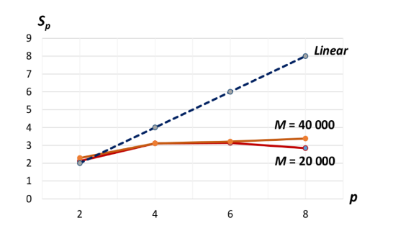
 |  |  |  | 16 | 12.94
 |  |  |  | 17
 |  |  |  | 18
 |  |  |  | 19
 |  |  |  | 20 | 15.38
 |  |  |  | 21
 |  |  |  | 22
 |  |  |  | 23
 |  |  |  | 24
 |  |  |  | 25
 |  |  |  | 26
 |  |  |  | 27
 |  |  |  | 28
 |  |  |  | 29
 |  |  |  | 30
 |  |  |  | 31
 |  |  |  | 32
 |  |  |  | 33
 |  |  |  | 34
 |  |  |  | 35
 |  |  |  | 36
 |  |  |  | 37
 |  |  |  | 38
 |  |  |  | 39
 |  |  |  | 40 | 22.78

 |  |  | M = N | Количество потоков
 |  |  |  | 2 |  |  | 4 |  | 7 |  | 8 |  | 16 |  | 20 |  | 40
 |  |  |  | T1 | T2 | S2 | T4 | S4 | T4 | S4 | T4 | S4 | T4 | S4 | T4 | S4 | T4 | S4

 |  |  | 20000 | 1.9528 | 1.0046 | 1.9439 | 0.518 | 3.7699 | 0.3038 | 6.4279 | 0.2664 | 7.3303 | 0.1509 | 12.9410 | 0.1269 | 15.3885 | 0.0857 | 22.7865

 |  |  | 40000 | 8.0724 | 4.2218 | 1.9120754181 | 2.7577 | 2.9272219603 | 1.4901 | 5.41735454 | 1.0987 | 7.3472285428 | 0.5698 | 14.167076167 | 0.6203 | 13.013703047 | 0.3112 | 25.939588689

 |  |  |  |  |  |  |  |  |  | ИНТЕГРАЛ

 |  |  |  | N точек | Количество потоков
 |  |  |  |  | 2 |  |  | 4 |  | 7 |  | 8 |  | 16 |  | 20 |  | 40
 |  |  |  |  | T1 | T2 | S2 | T4 | S4 | T4 | S4 | T4 | S4 | T4 | S4 | T4 | S4 | T4 | S4

 |  |  |  | 40,000,000 | 0.2893 | 0.1619 | 1.7869 | 0.0875 | 3.3063 | 0.0547 | 5.2888 | 0.0491 | 5.8921 | 0.0308 | 9.3929 | 0.0269 | 10.7546 | 0.0233 | 12.4163

